Hoja1
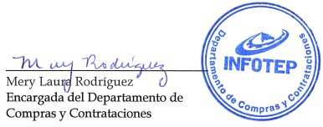



REPÚBLICA DOMINICANA
Instituto Nacional de Formación Técnico Profesional
Lista de Órdenes de Compras por Debajo del Umbral
Correspondiente al mes de Octubre del año 2022

FECHA DEL PROCESO | CÓDIGO DE PROCESO | RNC | ADJUDICATARIO | TIPO DE PROCESO | DESCRIPCIÓN DE LA COMPRA | MONTO ADJUDICADO
2022-10-12 | INFOTEP-UC-CD-2022-0025 | 131157981 | LAMENER LABORATORIO AMBIENTAL Y ENERGÉTICO, SRL | Compra Directa | "Contratación de Servicios, para Análisis Microbiológico de Suelo" | $76,700.00
1210/2022 | INFOTEP-UC-CD-2022-0026 | 131157981 | LAMENER, Laboratorio Ambiental y Energético, SRL | Compra Directa | Contratacion de Servicios para Levantamiento Arquitectonico | $76,700.00
2022-10-21 | INFOTEP-UC-CD-2022-0027 | 101009782 | DALSAN, S.A. | Compra Directa | "Adquisicion Aspiradora Humedo-Seco para la Flotilla Vehicular ONA" | $62,687.52
Total General: |  |  |  |  |  | $216,087.52
Total de Ordenes |  |  |  | 3

Validado por:

